dette
pdf mail Vianney 18/12/2025 |  |  |  | Tableaux
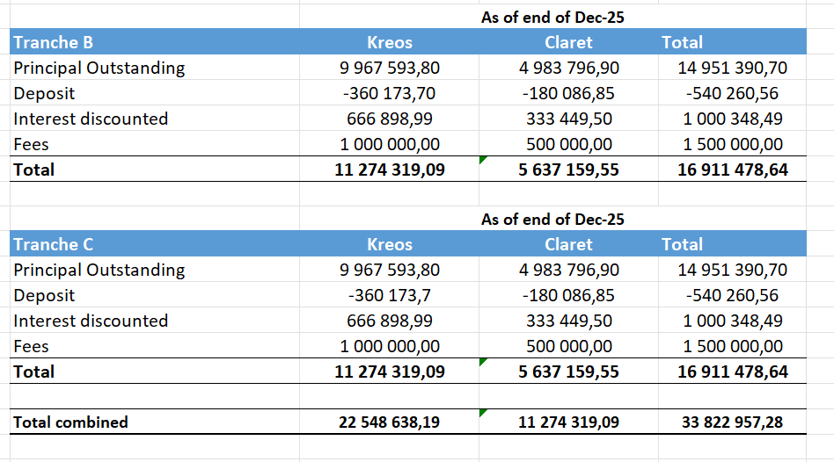
 |  |  |  | Tranche B | Kreos | Claret
 |  |  |  | Principal Outstanding | 9,967,593.80 | 4,983,796.90
 |  |  |  | Deposit | -360,173.70 | -180,086.85
 |  |  |  | Interest discounted | 666,898.99 | 333,449.50
 |  |  |  | Fees | 1,000,000.00 | 500,000.00
 |  |  |  | Total | 11,274,319.09 | 5,637,159.55

 |  |  |  |  | As of end of Dec-25
 |  |  |  | Tranche C | Kreos | Kreos + Claret
 |  |  |  | Principal Outstanding | 9,967,593.80 | 4,983,796.90
 |  |  |  | Deposit | -360,173.70 | -180,086.85
 |  |  |  | Interest discounted | 666,898.99 | 333,449.50
 |  |  |  | Fees | 1,000,000.00 | 500,000.00
 |  |  |  | Total | 11,274,319.09 | 5,637,159.55

 |  |  |  | Total combined | 22,548,638.18 | 11,274,319.10
 |  | EUR | Date |  | 33,822,957.28
 | Kreos Tranche B | 11,274,319.09 | 2025-12-23
 | Kreos Tranche C | 11,274,319.09 | 2025-12-23
 | Claret Tranche B | 5,637,159.55 | 2025-12-23
 | Claret Tranche C | 5,637,159.55 | 2025-12-23

